상품제안서
체크매트 기본형 | 상품코드: S43018

 |  |  |  |  |  |  | 02-713-8555 | www.synergygift.co.kr
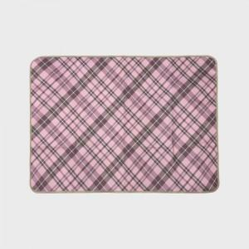 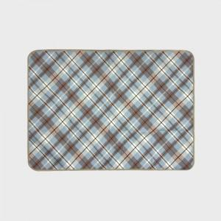

【상세/제작정보】 | <p><span style="font-size: 14pt;">※ 맞춤제작 사이즈 외에 인쇄불가</span></p>

【인쇄/포장옵션】 | 스티커 / OPP(비닐)

【공급단가】 | 수량 | 100~ | 300~ | 500~ | 1,000~ | 3,000~
*VAT별도 | 73*100 | 5,850원 | 5,530원 | 5,260원 | 5,130원 | 5,040원
 | 73*140 | 7,150원 | 6,760원 | 6,430원 | 6,270원 | 6,160원
 | 90*140 | 9,620원 | 9,100원 | 8,650원 | 8,430원 | 8,280원
 | 100*140 | 10,660원 | 10,080원 | 9,590원 | 9,340원 | 9,180원

【상품 URL】 | https://www.synergygift.co.kr:443/src/goods_detail.php?gdno=43018

